Cronología 1
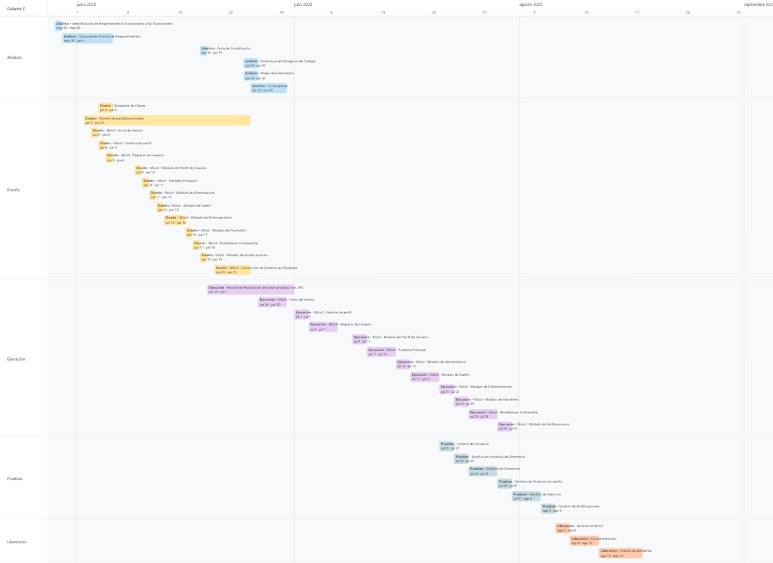

Resumen
FechaStatus | Fecha Inicio Plan | Fecha Final Plan | DuraciónPlan | Factor Porcentual de Avance | Dias Transcurridos | Dias Faltantes
2025-08-18 | 2025-05-29 | 2025-08-18 | 58 | 100.00% | 58 | 1

 | % Avance Plan | % Avance Real

